画像
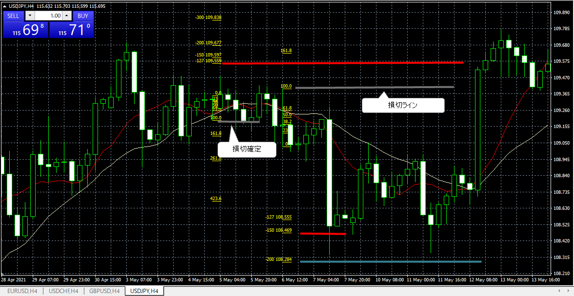
No.6 (2021.4.27 エントリー）

画像① ４H足 ドル円チャート
 | 買いPBの確認（4.26, 15:00に出現）
 | 下ヒゲが20MA（白線）にタッチ
 | 10MA（赤線）は20MAよりも下にある。← 直後に10MAが下から20MAをブレイクアップ（ゴールデンクロスの発生）。
 | 実体：下ヒゲ＝1：3.2（ヒゲが実体の３倍以上）
 | PB実体は20MAの外側（上）にある

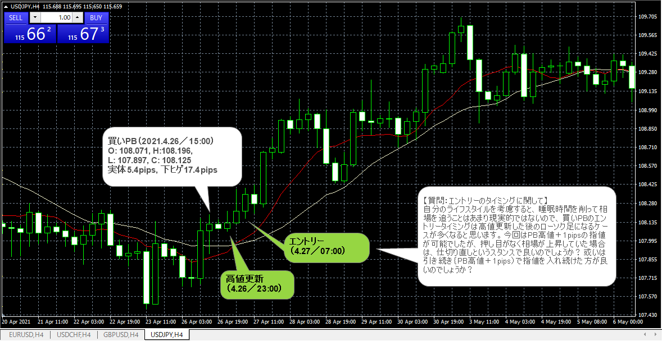

画像② FIBの挿入、損切・利確の確認
 | FIBの挿入：買いなので安値から高値に向かって引く（下から上へ）
 | 26日23:00に買PBの高値を更新したが、それを確認したのが翌朝午前7時以降→PB高値＋1pipsで指値エントリー。
 | 損切：107.896（買いPB安値－1pips）に設定
 | 利確：ＦＩＢターゲット1.27、1.50、2.0で利確。その後、相場は3.0以上に上昇した。

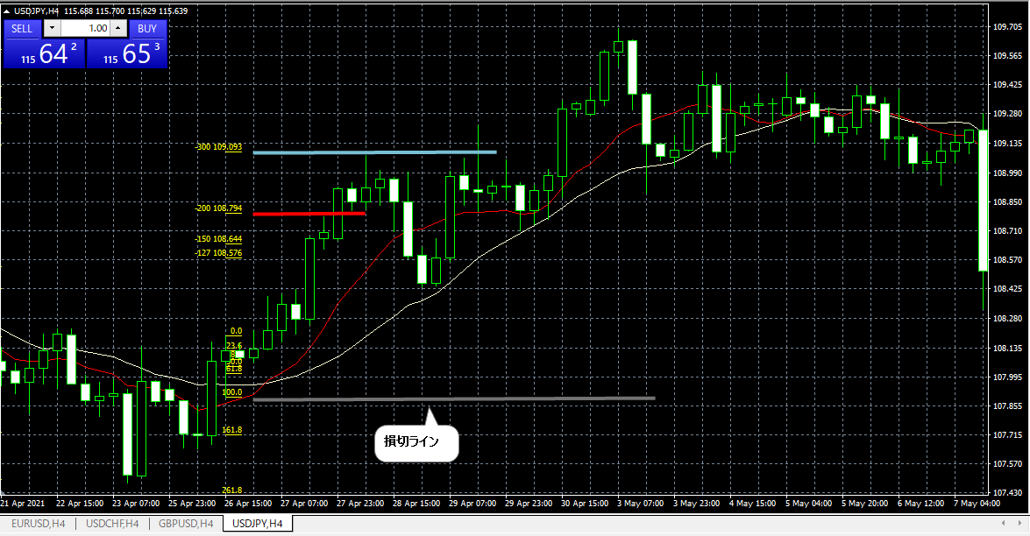

No. 7 & 8 (2021.5.5 & 5.6エントリー)

画像③ PBの確認／ドル円チャート（４H足）
 | ・買いPB① 実体：下ヒゲ（１：45.7）
 | ・売りPB② 実体：上ヒゲ（１：28.8）
 | PBとMAの位置確認
 | ・買いPB①：実体は10MA（赤線）の外（上）、ヒゲは２つのMAにタッチ
 | ・売りPB②：実体は20MA（白線）の外（下）、ヒゲは２つのMAにタッチ（長く貫いている）。10MAが直後に上から20MAをブレイクダウン（デッドクロス）。
 | エントリー、損切の設定
 | ・買いPB①： PB高値＋1pipsで指値エントリー、損切（PB安値－1pips）で設定。
 | ・売りPB②： PB安値－1pipsで指値エントリー、損切（PB高値＋1pips）で設定。

 | 【注】買PB①と売りPB②の間で買いPBが２本出現しているが、どちらも下ヒゲが実体の３倍の長さに達していない。

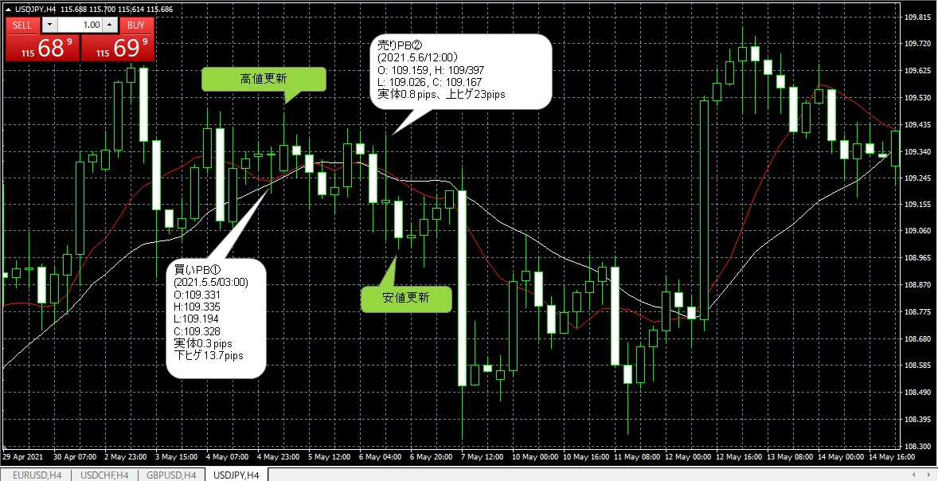

画像④ FIBの挿入、損切・利確の確認
 | ・買いPB①： 損切確定
 | ・売りPB②： FIB1.27、1.50タッチで利確。

